Tabelle1
Monatsbeitrag: | 200 | Jahrsbeitrag: | 2400 | in ETF
Jahr | Entwicklung p.a. | 6%
 | Einzahlungen | Mit Zinsen | Rendite | Steuer 25% | Steuer 26,375% | Orderprovision 0,25% +5€ + 2,5€ | Verkaufsprovision 0,25% +5€ +2,5€ | Mögliche Auszahlung 25% Steuer | Möglicher Auszahlung 26,375% Steuer + Orderprovision (Bei Kauf) | Mögliche Auszahlung 26,375% Steuer + Orderprovision + Verkaufsprovision | Auszahlung - Einzahlung | Monatsrente wenn Tot mit: | 100
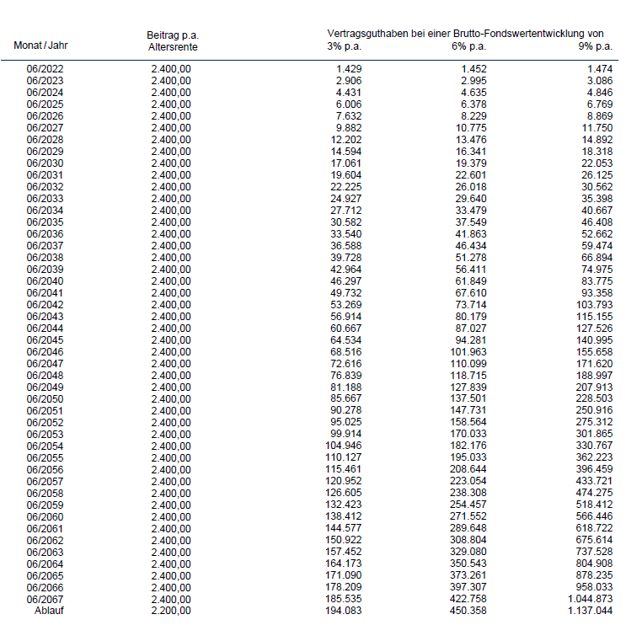
1 | 2,400.00 € | 2,530.50 € | 130.50 € | 32.63 € | 34.42 € | 13.50 € | 13.83 € | 2,497.88 € | 2,496.08 € | 2,482.25 € | 97.88 € | 2.09 €
2 | 4,800.00 € | 5,226.33 € | 426.33 € | 106.58 € | 112.44 € | 13.50 € | 20.57 € | 5,119.75 € | 5,113.89 € | 5,093.32 € | 319.75 € | 4.33 €
3 | 7,200.00 € | 8,083.91 € | 883.91 € | 220.98 € | 233.13 € | 13.50 € | 27.71 € | 7,862.93 € | 7,850.78 € | 7,823.07 € | 662.93 € | 6.72 €
4 | 9,600.00 € | 11,112.94 € | 1,512.94 € | 378.24 € | 399.04 € | 13.50 € | 35.28 € | 10,734.71 € | 10,713.91 € | 10,678.62 € | 1,134.71 € | 9.27 €
5 | 12,000.00 € | 14,323.72 € | 2,323.72 € | 580.93 € | 612.88 € | 13.50 € | 43.31 € | 13,742.79 € | 13,710.84 € | 13,667.53 € | 1,742.79 € | 11.99 €
6 | 14,400.00 € | 17,727.14 € | 3,327.14 € | 831.79 € | 877.53 € | 13.50 € | 51.82 € | 16,895.36 € | 16,849.61 € | 16,797.79 € | 2,495.36 € | 14.89 €
7 | 16,800.00 € | 21,334.77 € | 4,534.77 € | 1,133.69 € | 1,196.05 € | 13.50 € | 60.84 € | 20,201.08 € | 20,138.73 € | 20,077.89 € | 3,401.08 € | 17.99 €
8 | 19,200.00 € | 25,158.86 € | 5,958.86 € | 1,489.71 € | 1,571.65 € | 13.50 € | 70.40 € | 23,669.14 € | 23,587.21 € | 23,516.81 € | 4,469.14 € | 21.30 €
9 | 21,600.00 € | 29,212.39 € | 7,612.39 € | 1,903.10 € | 2,007.77 € | 13.50 € | 80.53 € | 27,309.29 € | 27,204.62 € | 27,124.09 € | 5,709.29 € | 24.84 €
10 | 24,000.00 € | 33,509.13 € | 9,509.13 € | 2,377.28 € | 2,508.03 € | 13.50 € | 91.27 € | 31,131.85 € | 31,001.10 € | 30,909.83 € | 7,131.85 € | 28.62 €
11 | 26,400.00 € | 38,063.68 € | 11,663.68 € | 2,915.92 € | 3,076.30 € | 13.50 € | 102.66 € | 35,147.76 € | 34,987.39 € | 34,884.73 € | 8,747.76 € | 32.66 €
12 | 28,800.00 € | 42,891.50 € | 14,091.50 € | 3,522.88 € | 3,716.63 € | 13.50 € | 114.73 € | 39,368.63 € | 39,174.87 € | 39,060.14 € | 10,568.63 € | 36.99 €
13 | 31,200.00 € | 48,008.99 € | 16,808.99 € | 4,202.25 € | 4,433.37 € | 13.50 € | 127.52 € | 43,806.75 € | 43,575.62 € | 43,448.10 € | 12,606.75 € | 41.62 €
14 | 33,600.00 € | 53,433.53 € | 19,833.53 € | 4,958.38 € | 5,231.09 € | 13.50 € | 141.08 € | 48,475.15 € | 48,202.44 € | 48,061.35 € | 14,875.15 € | 46.57 €
15 | 36,000.00 € | 59,183.55 € | 23,183.55 € | 5,795.89 € | 6,114.66 € | 13.50 € | 155.46 € | 53,387.66 € | 53,068.89 € | 52,913.43 € | 17,387.66 € | 51.88 €
16 | 38,400.00 € | 65,278.56 € | 26,878.56 € | 6,719.64 € | 7,089.22 € | 13.50 € | 170.70 € | 58,558.92 € | 58,189.34 € | 58,018.64 € | 20,158.92 € | 57.56 €
17 | 40,800.00 € | 71,739.27 € | 30,939.27 € | 7,734.82 € | 8,160.23 € | 13.50 € | 186.85 € | 64,004.45 € | 63,579.04 € | 63,392.19 € | 23,204.45 € | 63.65 €
18 | 43,200.00 € | 78,587.63 € | 35,387.63 € | 8,846.91 € | 9,333.49 € | 13.50 € | 203.97 € | 69,740.72 € | 69,254.14 € | 69,050.17 € | 26,540.72 € | 70.17 €
19 | 45,600.00 € | 85,846.89 € | 40,246.89 € | 10,061.72 € | 10,615.12 € | 13.50 € | 222.12 € | 75,785.16 € | 75,231.77 € | 75,009.65 € | 30,185.16 € | 77.17 €
20 | 48,000.00 € | 93,541.70 € | 45,541.70 € | 11,385.42 € | 12,011.62 € | 13.50 € | 241.35 € | 82,156.27 € | 81,530.08 € | 81,288.72 € | 34,156.27 € | 84.68 €
21 | 50,400.00 € | 101,698.20 € | 51,298.20 € | 12,824.55 € | 13,529.90 € | 13.50 € | 261.75 € | 88,873.65 € | 88,168.30 € | 87,906.55 € | 38,473.65 € | 92.73 €
22 | 52,800.00 € | 110,344.09 € | 57,544.09 € | 14,386.02 € | 15,177.25 € | 13.50 € | 283.36 € | 95,958.07 € | 95,166.84 € | 94,883.48 € | 43,158.07 € | 101.37 €
23 | 55,200.00 € | 119,508.74 € | 64,308.74 € | 16,077.18 € | 16,961.43 € | 13.50 € | 306.27 € | 103,431.55 € | 102,547.31 € | 102,241.04 € | 48,231.55 € | 110.65 €
24 | 57,600.00 € | 129,223.26 € | 71,623.26 € | 17,905.82 € | 18,890.64 € | 13.50 € | 330.56 € | 111,317.45 € | 110,332.63 € | 110,002.07 € | 53,717.45 € | 120.62 €
25 | 60,000.00 € | 139,520.66 € | 79,520.66 € | 19,880.16 € | 20,973.57 € | 13.50 € | 356.30 € | 119,640.49 € | 118,547.08 € | 118,190.78 € | 59,640.49 € | 131.32 €
26 | 62,400.00 € | 150,435.90 € | 88,035.90 € | 22,008.97 € | 23,219.47 € | 13.50 € | 383.59 € | 128,426.92 € | 127,216.43 € | 126,832.84 € | 66,026.92 € | 142.83 €
27 | 64,800.00 € | 162,006.05 € | 97,206.05 € | 24,301.51 € | 25,638.10 € | 13.50 € | 412.52 € | 137,704.54 € | 136,367.96 € | 135,955.44 € | 72,904.54 € | 155.20 €
28 | 67,200.00 € | 174,270.41 € | 107,070.41 € | 26,767.60 € | 28,239.82 € | 13.50 € | 443.18 € | 147,502.81 € | 146,030.59 € | 145,587.42 € | 80,302.81 € | 168.50 €
29 | 69,600.00 € | 187,270.64 € | 117,670.64 € | 29,417.66 € | 31,035.63 € | 13.50 € | 475.68 € | 157,852.98 € | 156,235.01 € | 155,759.33 € | 88,252.98 € | 182.82 €
30 | 72,000.00 € | 201,050.88 € | 129,050.88 € | 32,262.72 € | 34,037.17 € | 13.50 € | 510.13 € | 168,788.16 € | 167,013.71 € | 166,503.58 € | 96,788.16 € | 198.22 €
31 | 74,400.00 € | 215,657.93 € | 141,257.93 € | 35,314.48 € | 37,256.78 € | 13.50 € | 546.64 € | 180,343.45 € | 178,401.15 € | 177,854.51 € | 105,943.45 € | 214.80 €
32 | 76,800.00 € | 231,141.41 € | 154,341.41 € | 38,585.35 € | 40,707.55 € | 13.50 € | 585.35 € | 192,556.05 € | 190,433.86 € | 189,848.51 € | 115,756.05 € | 232.66 €
33 | 79,200.00 € | 247,553.89 € | 168,353.89 € | 42,088.47 € | 44,403.34 € | 13.50 € | 626.38 € | 205,465.42 € | 203,150.55 € | 202,524.17 € | 126,265.42 € | 251.90 €
34 | 81,600.00 € | 264,951.12 € | 183,351.12 € | 45,837.78 € | 48,358.86 € | 13.50 € | 669.88 € | 219,113.34 € | 216,592.26 € | 215,922.39 € | 137,513.34 € | 272.63 €
35 | 84,000.00 € | 283,392.19 € | 199,392.19 € | 49,848.05 € | 52,589.69 € | 13.50 € | 715.98 € | 233,544.14 € | 230,802.50 € | 230,086.52 € | 149,544.14 € | 294.98 €
36 | 86,400.00 € | 302,939.72 € | 216,539.72 € | 54,134.93 € | 57,112.35 € | 13.50 € | 764.85 € | 248,804.79 € | 245,827.37 € | 245,062.52 € | 162,404.79 € | 319.09 €
37 | 88,800.00 € | 323,660.11 € | 234,860.11 € | 58,715.03 € | 61,944.35 € | 13.50 € | 816.65 € | 264,945.08 € | 261,715.75 € | 260,899.10 € | 176,145.08 € | 345.10 €
38 | 91,200.00 € | 345,623.71 € | 254,423.71 € | 63,605.93 € | 67,104.25 € | 13.50 € | 871.56 € | 282,017.78 € | 278,519.46 € | 277,647.90 € | 190,817.78 € | 373.18 €
39 | 93,600.00 € | 368,905.14 € | 275,305.14 € | 68,826.28 € | 72,611.73 € | 13.50 € | 929.76 € | 300,078.85 € | 296,293.41 € | 295,363.64 € | 206,478.85 € | 403.50 €
40 | 96,000.00 € | 393,583.44 € | 297,583.44 € | 74,395.86 € | 78,487.63 € | 13.50 € | 991.46 € | 319,187.58 € | 315,095.81 € | 314,104.35 € | 223,187.58 € | 436.26 €
41 | 98,400.00 € | 419,742.45 € | 321,342.45 € | 80,335.61 € | 84,754.07 € | 13.50 € | 1,056.86 € | 339,406.84 € | 334,988.38 € | 333,931.52 € | 241,006.84 € | 471.65 €
42 | 100,800.00 € | 447,471.00 € | 346,671.00 € | 86,667.75 € | 91,434.48 € | 13.50 € | 1,126.18 € | 360,803.25 € | 356,036.52 € | 354,910.34 € | 260,003.25 € | 509.93 €
43 | 103,200.00 € | 476,863.26 € | 373,663.26 € | 93,415.81 € | 98,553.68 € | 13.50 € | 1,199.66 € | 383,447.44 € | 378,309.57 € | 377,109.91 € | 280,247.44 € | 551.33 €
44 | 105,600.00 € | 508,019.05 € | 402,419.05 € | 100,604.76 € | 106,138.02 € | 13.50 € | 1,277.55 € | 407,414.29 € | 401,881.03 € | 400,603.48 € | 301,814.29 € | 596.14 €
45 | 108,000.00 € | 541,044.20 € | 433,044.20 € | 108,261.05 € | 114,215.41 € | 13.50 € | 1,360.11 € | 432,783.15 € | 426,828.79 € | 425,468.68 € | 324,783.15 € | 644.65 €
46 | 110,400.00 € | 576,050.85 € | 465,650.85 € | 116,412.71 € | 122,815.41 € | 13.50 € | 1,447.63 € | 459,638.14 € | 453,235.44 € | 451,787.81 € | 349,238.14 € | 697.20 €
47 | 112,800.00 € | 613,157.90 € | 500,357.90 € | 125,089.47 € | 131,969.40 € | 13.50 € | 1,540.39 € | 488,068.42 € | 481,188.50 € | 479,648.11 € | 375,268.42 € | 754.16 €
48 | 115,200.00 € | 652,491.37 € | 537,291.37 € | 134,322.84 € | 141,710.60 € | 13.50 € | 1,638.73 € | 518,168.53 € | 510,780.77 € | 509,142.04 € | 402,968.53 € | 815.93 €
49 | 117,600.00 € | 694,184.85 € | 576,584.85 € | 144,146.21 € | 152,074.26 € | 13.50 € | 1,742.96 € | 550,038.64 € | 542,110.60 € | 540,367.64 € | 432,438.64 € | 882.95 €
50 | 120,000.00 € | 738,379.94 € | 618,379.94 € | 154,594.99 € | 163,097.71 € | 13.50 € | 1,853.45 € | 583,784.96 € | 575,282.23 € | 573,428.78 € | 463,784.96 € | 955.71 €

